ECS
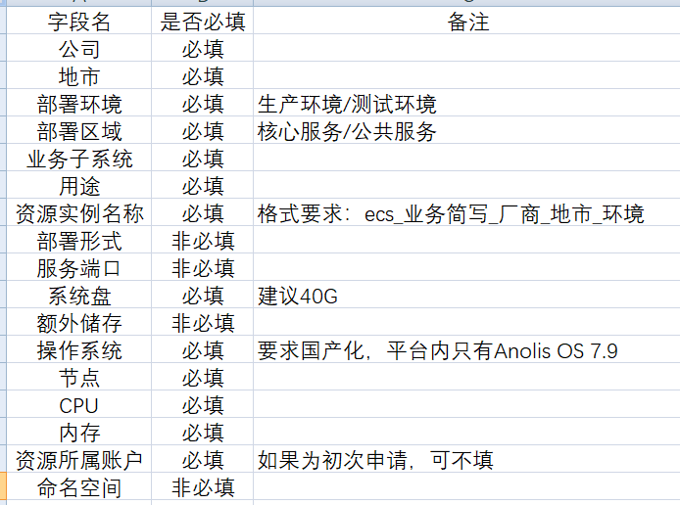
公司（必填） | 地市（必填） | 部署环境（必填） | 部署区域 （必填） | 业务子系统 （必填） | 用途 （必填） | 资源实例名称（必填， ecs_业务简写_厂商_地市_环境） | 部署形式 | 服务端口 | 系统盘 （必填，建议40G） | 额外存储 | 操作系统（必填） | 节点 （必填） | CPU （必填） | 内存 （必填） | 资源所属账户 | 命名空间
1 | cityCode | 生产环境 | 核心服务 | sub_system | purpose | ecs_1111 | deploy_mode | 1 | 1 | 1 | Anolis OS 7.9 | 1 | 1 | 1 | 1 | 1

EDAS
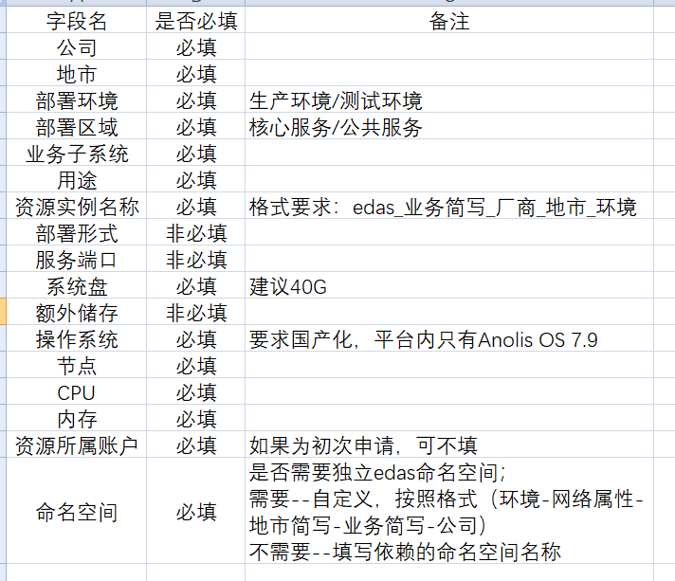
公司（必填） | 地市（必填） | 部署环境（必填） | 部署区域 （必填） | 业务子系统 （必填） | 用途 （必填） | 资源实例名称（必填， edas_业务简写_厂商_地市_环境） | 部署形式 | 服务端口 | 系统盘 （必填，建议40G） | 额外存储 | 操作系统（必填） | 节点 （必填） | CPU （必填） | 内存 （必填） | 资源所属账户 | 命名空间（必填）
1 | 1 | 1 | 1 | 1 | 1 | edas_111 |  |  | 1 |  | Anolis OS 7.9 | 1 | 1 | 1 | 1 | 11

OSS
公司（必填） | 地市（必填） | 部署环境（必填） | 部署区域 （必填） | 业务子系统 （必填） | 用途 （必填） | bucket名称（必填， oss_业务简写_厂商_地市_环境） | 容量 （必填） | 资源所属账户） | 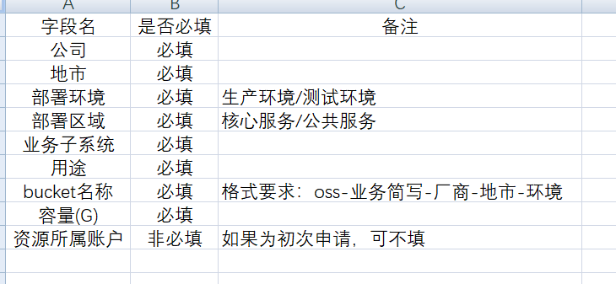
1 | 1 | 生产环境 | cn-nj-jsybj-d01 | 1 | 1 | oss_111 | 1 | 1

SLB
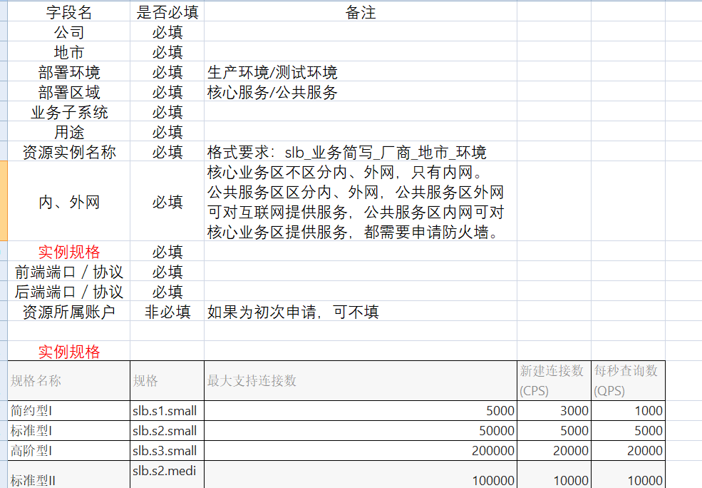
公司（必填） | 地市（必填） | 部署环境（必填） | 部署区域 （必填） | 业务子系统 （必填） | 用途 （必填） | 资源实例名称（必填， slb_业务简写_厂商_地市_环境） | 内外网 （必填） | 实例规格（必填） | 前端端口/协议（必填） | 后端端口/协议（必填） | 资源所属账户
1 | 1 | 生产环境 | cn-nj-jsybj-d01 | 1 | 1 | oss_111 | 1 | 1 | 1 | 1 | 1

SLS
公司（必填） | 地市（必填） | 部署环境（必填） | 部署区域 （必填） | 业务子系统 （必填） | 用途 （必填） | 资源实例名称（必填， sls_业务简写_厂商_地市_环境） | 资源所属账户 | 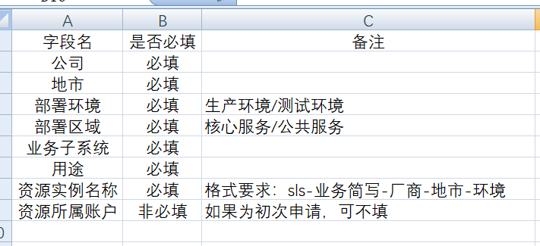
1 | 1 | 生产环境 | cn-nj-jsybj-d01 | 1 | 1 | oss_111 | 1

DTS
公司（必填） | 地市（必填） | 部署环境（必填） | 部署区域（必填） | 业务子系统（必填） | 用途（必填） | 资源实例名称（必填，dts_业务简写_厂商_地市_环境） | 数量（必填） | 备注 | 资源所属账户 | 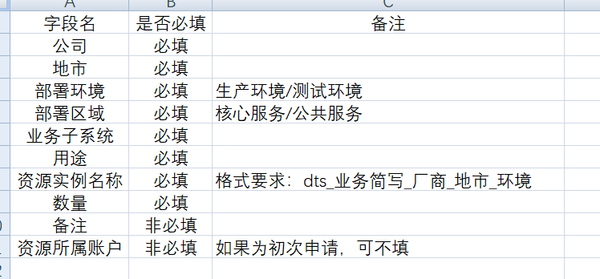
1 | 1 | 生产环境 | cn-nj-jsybj-d01 | 1 | 1 | oss_111 | 1 | 1 | 1

DW
公司（必填） | 地市（必填） | 部署环境（必填） | 部署区域（必填） | 业务子系统（必填） | 用途（必填） | 资源实例名称（必填，dw_业务简写_厂商_地市_环境） | CU数量（必填） | 配置存储空间（GB)（必填） | 备注 | 资源所属账户 | 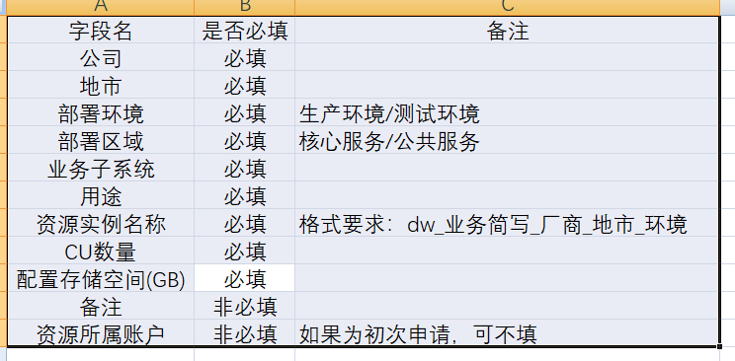
1 | 1 | 生产环境 | cn-nj-jsybj-d01 | 1 | 1 | oss_111 | 1 | 1 | 1 | 1

MQ
公司（必填） | 地市（必填） | 部署环境（必填） | 部署区域（必填） | 业务子系统（必填） | 用途（必填） | 资源实例名称（必填，mq_业务简写_厂商_地市_环境） | 资源所属账户 | 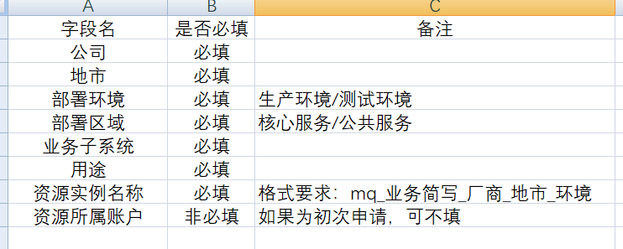
1 | 1 | 生产环境 | cn-nj-jsybj-d01 | 1 | 1 | oss_111 | 1

REDIS
公司（必填） | 地市（必填） | 部署环境（必填） | 部署区域（必填） | 业务子系统（必填） | 用途（必填） | 资源实例名称（必填，redis_业务简写_厂商_地市_环境） | 规格（G）（必填） | 资源所属账户 | 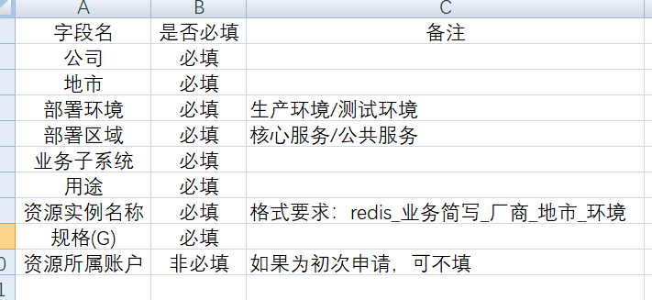
1 | 1 | 生产环境 | cn-nj-jsybj-d01 | 1 | 1 | oss_111 | 1 | 1

RDS
公司（必填） | 地市（必填） | 部署环境（必填） | 部署区域（必填） | 业务子系统（必填） | 用途（必填） | 资源实例名称（必填，rds_业务简写_厂商_地市_环境） | CPU（核）（必填） | 内存（G）（必填） | 存储（GB）（必填） | 资源所属账户 | 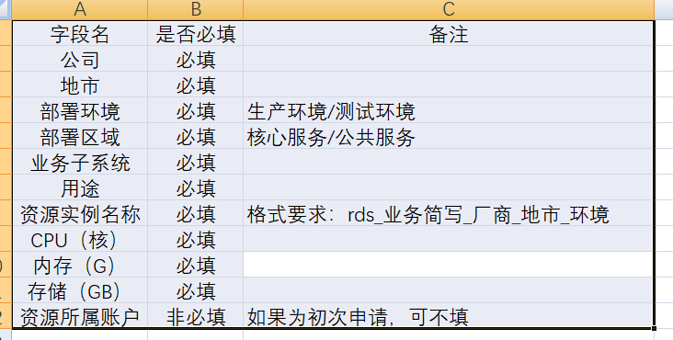
1 | 1 | 生产环境 | cn-nj-jsybj-d01 | 1 | 1 | oss_111 | 1 | 1 | 1 | 1

DRDS
公司（必填） | 地市（必填） | 部署环境（必填） | 部署区域（必填） | 业务子系统（必填） | 用途（必填） | 资源实例名称（必填，drds_业务简写_厂商_地市_环境） | 库名（必填） | 库字节集（必填） | RDS节点数（必填） | RDS-CPU（必填） | RDS内存（必填） | 每节点容量（最大2T）（必填） | 资源所属账户 | 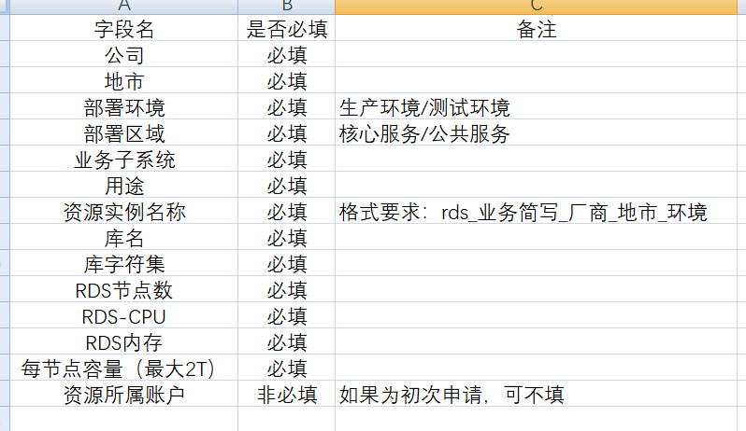
1 | 1 | 1 | 1 | 1 | 1 | drds_111 | 1 | 1 | 1 | 1 | 1 | 1 | 1

